Hoja1
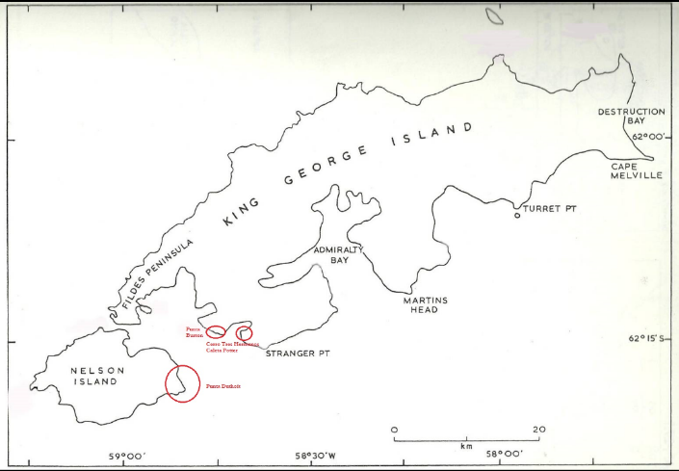
Pichones totales | Zona | Colonia | Pichones por colonia | Adultos totales | Adultos por colonia | Año | Tasa promedio de incremento anual
35 | Carlini | A | 3 | 104 | 12 | 2015
 | Carlini | B | 3 |  | 14 | 2015
 | Carlini | C | 5 |  | 9 | 2015
 | Carlini | D | 7 |  | 18 | 2015
 | Carlini | E I y II | 17 |  | 48 | 2015
 | Carlini | F |  |  | 3 | 2015
 | Carlini | G |  |  |  | 2015
73 | Carlini | A | 2 | 119 | 7 | 2016
 | Carlini | B | 16 |  | 25 | 2016
 | Carlini | C | 18 |  | 4 | 2016
 | Carlini | D | 0 |  | 6 | 2016
 | Carlini | E I y II | 35 |  | 28 | 2016
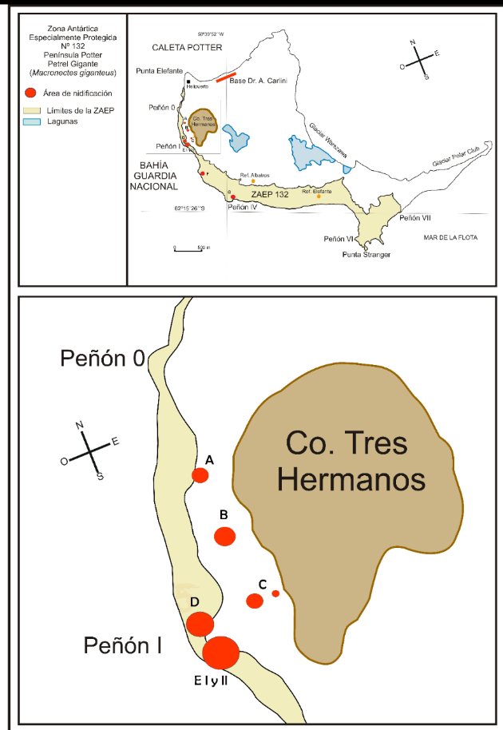
 | Carlini | F | 2 |  | 45 | 2016
 | Carlini | G | 0 |  | 4 | 2016 |  |  | hola
70 | Carlini | A | 6 |  |  | 2017
 | Carlini | B | 13 |  |  | 2017
 | Carlini | C | 14 |  |  | 2017 |  | comparar entre ambas zonas para ver con presencia antropica o no
 | Carlini | D | 8 |  |  | 2017 |  | dentro de carlini hay distintos niveles de exposicion de las colonias
 | Carlini | E I y II | 26 |  |  | 2017 |  | Colonia A: + cerca a la base, pero esta en altura (dentro de ZAEP)
 | Carlini | F | 1 |  |  | 2017 |  | Colonia B:
 | Carlini | G | 2 |  |  | 2017 |  | Colonia C:
35 | Carlini | A | 11 | 67 | 10 | 2018 |  | Colonia D:
 | Carlini | B | 5 |  | 22 | 2018 |  | Colonia E:
 | Carlini | C | 9 |  | 10 | 2018 |  | Colonia F:
 | Carlini | D | 1 |  | 6 | 2018 |  | Colonia G: es la mas alejada de todas (dentro de ZAEP)
 | Carlini | E I y II | 0 |  | 13 | 2018
 | Carlini | F | 2 |  | 2 | 2018
 | Carlini | G | 7 |  | 4 | 2018
13 | Carlini | A | 2 | 52 | 14 | 2019
 | Carlini | B | 1 |  | 2 | 2019
 | Carlini | C | 3 |  | 7 | 2019
 | Carlini | D | 0 |  | 10 | 2019
 | Carlini | E I y II | 0 |  | 12 | 2019
 | Carlini | F | 0 |  | 2 | 2019
 | Carlini | G | 7 |  | 5 | 2019
13 | Carlini | A | 3 |  |  | 2020
 | Carlini | B | 0 |  |  | 2020
 | Carlini | C | 0 |  |  | 2020
 | Carlini | D | 0 |  |  | 2020
 | Carlini | E I y II | 0 |  |  | 2020
 | Carlini | F | 1 |  |  | 2020
 | Carlini | G | 9 |  |  | 2020
8 | Carlini | A | 0 | 65 | 25 | 2021
 | Carlini | B | 0 |  | 0 | 2021
 | Carlini | C | 0 |  | 5 | 2021
 | Carlini | D | 0 |  | 20 | 2021
 | Carlini | E I y II | 0 |  | 0 | 2021
 | Carlini | F | 0 |  | 0 | 2021
 | Carlini | G | 8 |  | 15 | 2021
25 | Carlini | A | 10 | 74 | 18 | 2022
 | Carlini | B | 1 |  | 4 | 2022
 | Carlini | C | 1 |  | 12 | 2022
 | Carlini | D | 0 |  | 1 | 2022
 | Carlini | E I y II | 0 |  | 13 | 2022
 | Carlini | F | 2 |  | 3 | 2022
 | Carlini | G | 11 |  | 23 | 2022
17 | Carlini | A | 7 | 65 | 21 | 2023
 | Carlini | B | 0 |  | 6 | 2023
 | Carlini | C | 0 |  | 2 | 2023
 | Carlini | D | 0 |  | 3 | 2023
 | Carlini | E I y II | 0 |  | 3 | 2023
 | Carlini | F | 0 |  | 4 | 2023
 | Carlini | G | 10 |  | 26 | 2023
13 | Carlini | A | 0 | 36 | 16 | 2024
 | Carlini | B | 0 |  | 2 | 2024
 | Carlini | C | 0 |  | 1 | 2024
 | Carlini | D | 0 |  | 1 | 2024
 | Carlini | E I y II | 0 |  | 1 | 2024
 | Carlini | F | 0 |  | 4 | 2024
 | Carlini | G | 13 |  | 11 | 2024
13 | Carlini | A | 0 | 33 | 13 | 2025
 | Carlini | B | 0 |  | 0 | 2025
 | Carlini | C | 0 |  | 0 | 2025
 | Carlini | D | 0 |  | 0 | 2025
 | Carlini | E I y II | 0 |  | 0 | 2025
 | Carlini | F | 0 |  | 1 | 2025
 | Carlini | G | 13 |  | 19 | 2025
10 | Duthoit | 1 |  | 12 |  | 2015
 | Duthoit | 2A |  |  |  | 2015
 | Duthoit | 2B |  |  |  | 2015
 | Duthoit | 3 |  |  |  | 2015
 | Duthoit | 4 |  |  |  | 2015
 | Duthoit | 5 |  |  |  | 2015
 | Duthoit | 6 |  |  |  | 2015
21 | Duthoit | 1 |  | 11 |  | 2016
 | Duthoit | 2A |  |  |  | 2016
 | Duthoit | 2B |  |  |  | 2016
 | Duthoit | 3 |  |  |  | 2016
 | Duthoit | 4 |  |  |  | 2016
 | Duthoit | 5 |  |  |  | 2016
 | Duthoit | 6 |  |  |  | 2016
15 | Duthoit | 1 | 15 |  |  | 2017
 | Duthoit | 2A |  |  |  | 2017
 | Duthoit | 2B |  |  |  | 2017
 | Duthoit | 3 |  |  |  | 2017
 | Duthoit | 4 |  |  |  | 2017
 | Duthoit | 5 |  |  |  | 2017
 | Duthoit | 6 |  |  |  | 2017
20 | Duthoit | 1 |  |  |  | 2018
 | Duthoit | 2A |  |  |  | 2018
 | Duthoit | 2B |  |  |  | 2018
 | Duthoit | 3 |  |  |  | 2018
 | Duthoit | 4 |  |  |  | 2018
 | Duthoit | 5 |  |  |  | 2018
 | Duthoit | 6 |  |  |  | 2018
17 | Duthoit | 1 |  |  |  | 2019
 | Duthoit | 2A |  |  |  | 2019
 | Duthoit | 2B |  |  |  | 2019
 | Duthoit | 3 |  |  |  | 2019
 | Duthoit | 4 |  |  |  | 2019
 | Duthoit | 5 |  |  |  | 2019
 | Duthoit | 6 |  |  |  | 2019
10 | Duthoit | 1 |  |  |  | 2020
 | Duthoit | 2A |  |  |  | 2020 |  | fecha muy temprana
 | Duthoit | 2B |  |  |  | 2020
 | Duthoit | 3 |  |  |  | 2020
 | Duthoit | 4 |  |  |  | 2020
 | Duthoit | 5 |  |  |  | 2020
 | Duthoit | 6 |  |  |  | 2020
14 | Duthoit | 1 | 10 |  |  | 2021
 | Duthoit | 2A | 1 |  |  | 2021
 | Duthoit | 2B | 1 |  |  | 2021
 | Duthoit | 3 | 2 |  |  | 2021
 | Duthoit | 4 | 0 |  |  | 2021
 | Duthoit | 5 | 0 |  |  | 2021
 | Duthoit | 6 |  |  |  | 2021
18 | Duthoit | 1 | 16 |  |  | 2022
 | Duthoit | 2A | 0 |  |  | 2022
 | Duthoit | 2B | 1 |  |  | 2022
 | Duthoit | 3 | 1 |  |  | 2022
 | Duthoit | 4 | 0 |  |  | 2022
 | Duthoit | 5 | 0 |  |  | 2022
 | Duthoit | 6 |  |  |  | 2022
23 | Duthoit | 1 | 19 | 18 | 15 | 2023
 | Duthoit | 2A | 1 |  | 1 | 2023
 | Duthoit | 2B | 2 |  | 2 | 2023
 | Duthoit | 3 | 1 |  |  | 2023
 | Duthoit | 4 | 0 |  |  | 2023
 | Duthoit | 5 | 0 |  |  | 2023
 | Duthoit | 6 | 0 |  |  | 2023
9 | Duthoit | 1 |  |  |  | 2024
 | Duthoit | 2A |  |  |  | 2024
 | Duthoit | 2B |  |  |  | 2024
 | Duthoit | 3 |  |  |  | 2024
 | Duthoit | 4 |  |  |  | 2024
 | Duthoit | 5 |  |  |  | 2024
 | Duthoit | 6 |  |  |  | 2024
10 | Duthoit | 1 |  |  |  | 2025
 | Duthoit | 2A | 1 |  |  | 2025
 | Duthoit | 2B |  |  |  | 2025
 | Duthoit | 3 | 1 |  |  | 2025 |  | fecha muy temprana
 | Duthoit | 4 |  |  |  | 2025
 | Duthoit | 5 | 8 |  |  | 2025
 | Duthoit | 6 |  |  |  | 2025

